Sheet1
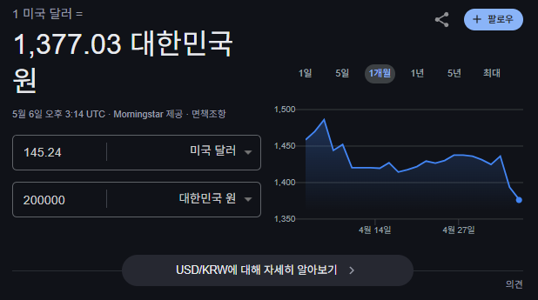

 | 도시 에셋 | 캐릭터 에셋 | 효과음 에셋 | 사운드 에셋 | 이펙트 에셋 | 추천 사이트
후보1 | $20 (캐주얼) | $10 | $15(차량소리) | 무료 |  | itch.io
후보2 | $20 (캐주얼) |  | $15(게임 효과음) | $30 (캐주얼) |  | CRAFTPIX.NET
후보3 | $20 (현실적) |  | $39(게임 효과음)
후보4 | $65 (현실적)
후보5 | $150,$75 (캐주얼) ~5/20
후보6
후보7
후보8
후보9

